mäsové výrobky
Názov | Objednávacie číslo | Cena s DPH za kg | Cena s DPH za 100 g | Popis | Zloženie | Alergény | FOTO | Množstvo k 20.3.2020
Bresaola | 77015 | 55.00 | 5.50 | mäkký mäsový výrobok z hovädzieho mäsa | hovädzie mäso, soľ, dextróza, prírodná aróma, konzervačné látky: dusičnan draselný, dusitan sodný |  | 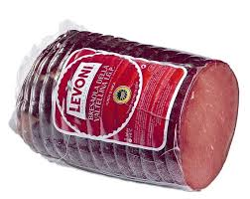 | 4.12
Corona castagna Supremo | 77037 | 27.00 | 2.70 | bravčová dusená šunka 98% mäsa | stehno z talianskeho bravčového 98%, soľ, cukor,dextróza, víno Marsala Superiore PDO,prírodná aróma,antioxidant: askorbát sodný, konzervačné látky: dusitan sodný E250 |  | 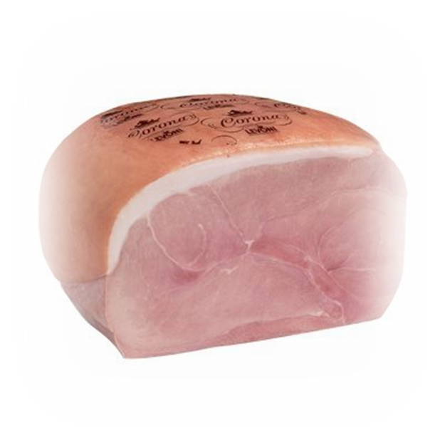 | 23.06
Salame CHERUBINO | 77069 | 35.00 | 3.50 | trvanlivá saláma | bravčové mäso 96%, soľ, zrnká čierneho korenia, dextróza, cukor, korenie, antioxidant: askorbát sodný, konzervačné látky: dusičnan draselný, dusitan sodný |  | 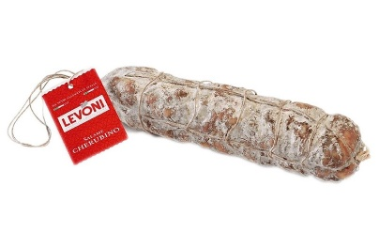 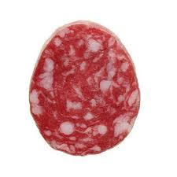 | 2.83
Italian roasted turkey breast | 77075 | 28.00 | 2.80 | morčacia dusená šunka | morčacie prsia 98%, soľ, antioxidant: askorbát sodný, konzervačné látky: dusičnan draselný, dusitan sodný |  | 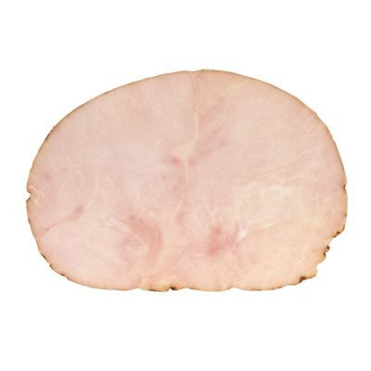 | 6.85
Lardo | 77007 | 25.50 | 2.55 | slanina neúdená | talianska bravčová masť, korenie, víno, cukor, soľ, antioxidant: askorbát sodný, konzervačné látky: dusičnan draselný, dusitan sodný |  | 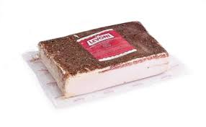 | 3.09
Levonetto Milano | 77068 | 27.90 | 2.79 | trvanlivá saláma | bravčové mäso 96%, soľ, víno, dextróza, korenie, cukor, antioxidant: askorbát sodný, konzervačné látky: dusičnan draselný, dusitan sodný. Môže obsahovať stopy mliečnych bielkovín. | mlieko a mliečne výrobky | 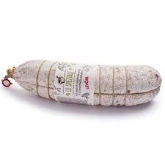 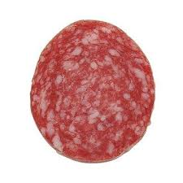 | 2.01
Levonetto Tartufo | 77061 | 39.00 | 3.90 | trvanlivá saláma | talianske bravčové mäso 96%, morská soľ, dextróza,víno Garda Merlot PDO, korenie, cukor, antioxidant: askorbát sodný, príchuť, konzervačné látky:dusičnan draselný, dusitan sodný |  | 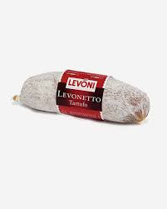 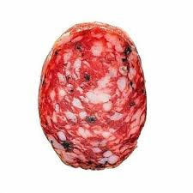 | 8.65
Mortadella Oliva | 77094 | 18.00 | 1.80 | mäkký mäsový výrobok s olivami | talianske bravčové mäso 75%, bravčové držky, morská soľ, olivy 0,9%, rastlinná vláknina, cukor, korenie, prírodná aróma, antioxidant: askorbát sodný, konzervačná látka: dusitan sodný, zvýrazňovač chuti: glutaman sodný |  | 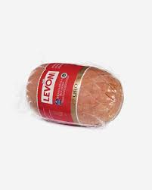 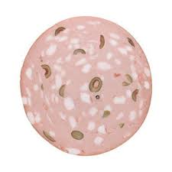 | 13.56
Mortadella Pistatcchio | 77038 | 18.00 | 1.80 | mäkký mäsový výrobok s pistáciami | talianske bravčové mäso 75%, bravčové držky, morská soľ, pistácie 0,7%, rastlinná vláknina, cukor, korenie, prírodná aróma, antioxidant: askorbát sodný, konzervačná látka: dusitan sodný, zvýrazňovač chuti: glutaman sodný | orechy alebo orechové deriváty | 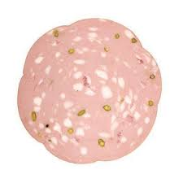 | 32.95
Mortadella Tartuffo | 77052 | 23.00 | 2.30 | mäkký mäsový výrobok s hľuzovkou | talianske bravčové mäso 75%, bravčové držky, morská soľ, čierna hľuzovka, rastlinná vláknina, cukor, korenie, prírodná aróma, antioxidant: askorbát sodný, konzervačná látka: dusitan sodný, zvýrazňovač chuti: glutaman sodný |  | 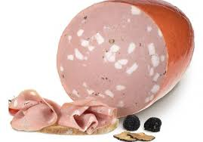 | 10.80
CICCIOLI | 77000 | 28.00 | 2.80 | bravčové oškvarky | bravčový tuk, bravčové mäso, soľ, korenie, antioxidant: E301, prírodná aróma |  | 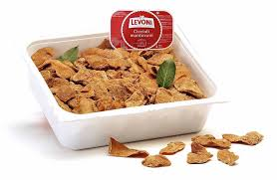 | 9.93
Pancetta | 77001 | 23.00 | 2.30 | údená prerastená slanina | talianske bravčové mäso, morská soľ, dextróza, cukor, prírodná aróma, antioxidant: askorbát sodný, konzervačné látky: dusičnan draselný, dusitan sodný |  | 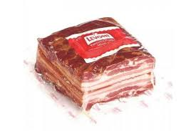 | 7.04
Porcheta Arista | 77084 | 25.00 | 2.50 | mäkký mäsový výrobok, bravčové karé s bylinkami | talianske bravčové mäso, soľ, cukor, korenie, prírodná aróma, antioxidant: askorbát sodný, konzervačný prostriedok: dusitan sodný. |  | 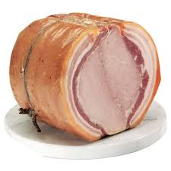 | 2.09
Prosciutto San Danielle | 77010 | 44.00 | 4.40 | sušená šunka 24 mesiacov | talianske bravčové mäso, morská soľ |  | 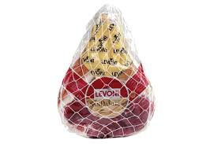 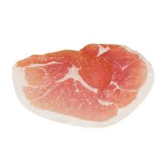 | 19.89
Prosciutto San Martino | 77088 | 29.00 | 2.90 | sušená šunka 18 mesiacov | talianske bravčové mäso, morská soľ |  | 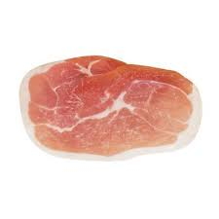 | 19.25
Salama Ungherese | 77067 | 29.00 | 2.90 | trvanlivá saláma | bravčové mäso 96%, soľ, mliečne bielkoviny, dextróza, korenie, antioxidant: askorbát sodný, cukor, konzervačné látky: dusičnan draselný, dusitan sodný. | mlieko a mliečne výrobky | 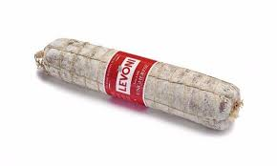 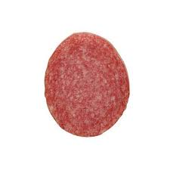 | 12.89
Salame Finocchiona | 77020 | 25.50 | 2.55 | trvanlivá saláma s feniklom | bravčové mäso 96%, soľ, feniklové semienka 0,38%, dextróza, cukor, víno, korenie, antioxidant: askorbát sodný, konzervačné látky: dusičnan draselný, dusitan sodný |  | 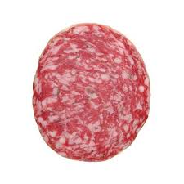 | 3.78
Salame Milano | 77035 | 28.00 | 2.80 | trvanlivá saláma | talianske bravčové mäso 95%, morská soľ, víno Garda Merlot PDO, dextróza, korenie, cukor, antioxidant: askorbát sodný, konzervačné látky: dusičnan draselný, dusitan sodný |  | 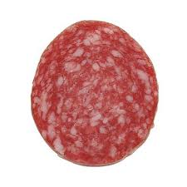 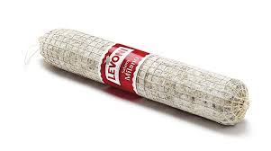 | 2.16
Salame Nostrano | 77055 | 26.00 | 2.60 | trvanlivá saláma s korením | talianske bravčové mäso 96%, morská soľ, dextróza,víno Garda Merlot PDO, korenie, cukor, antioxidant: askorbát sodný, konzervačné látky: dusičnan draselný, dusitan sodný |  | 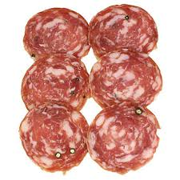 | 1.78
Salame San Gennaro | 77054 | 21.90 | 2.19 | trvanlivá saláma | bravčové mäso 95%, soľ, dextróza, cukor, korenie, antioxidant: askorbát sodný, konzervačné látky: dusičnan draselný, dusitan sodný |  |  | 4.78
Salame Schudetto | 77053 | 33.00 | 3.30 | trvanlivá saláma | bravčové mäso 94%, soľ, mliečne bielkoviny, dextróza, víno, korenie, antioxidant: askorbát sodný, cukor, konzervačné látky: dusičnan draselný, dusitan sodný | mlieko a mliečne výrobky | 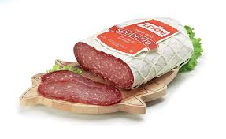 | 8.41
Salame Toscano | 77019 | 26.50 | 2.65 | trvanlivá saláma s čiernym korením | bravčové mäso 95%, soľ, dextróza, sacharóza, korenie, antioxidant: askorbát sodný, konzervačné látky: dusičnan draselný, dusitan sodný |  | 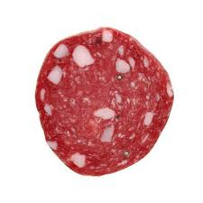 | 9.25
Salami Mignon | 77091 | 27.00 | 2.70 | trvanlivá saláma | Bravčové mäso 93%, soľ, korenie, antioxidant: askorban sodný,, konzervant: dusitan sodný. E250 |  | 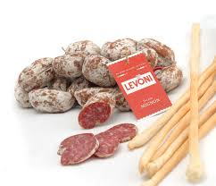 | 1.45
Salsicia Lucanica | 77024 | 25.00 | 2.50 | saláma na tepelné spracovanie | Bravčové mäso 97%,bravčový tuk, soľ, korenie, antioxidant: askorban sodný,dextróza, konzervant: dusitan sodný. E301 Podávať po tepelnom spracovaní. |  | 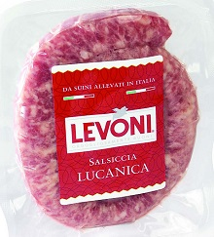 | 1.32
Salsicia Mantovana | 77009 | 23.50 | 2.35 | saláma na tepelné spracovanie | Bravčové mäso 97%,bravčový tuk, soľ, korenie, antioxidant: askorban sodný,dextróza, konzervant: dusitan sodný. E301 Podávať po tepelnom spracovaní. |  | 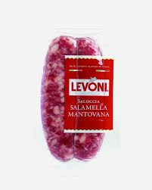 | 3.63
Schiacciata Spicy | 77056 | 32.00 | 3.20 | pikantná trvanlivá saláma | bravčové mäso 94%, soľ, mliečne bielkoviny, prírodná aróma, dextróza, cukor, korenie, feniklové semienka 0,15%, antioxidant: askorbát sodný, konzervačné látky: dusičnan draselný, dusitan sodný | mlieko a mliečne výrobky | 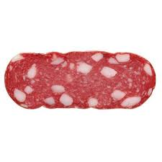 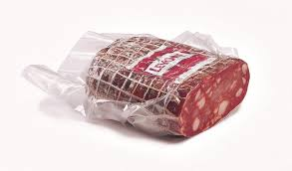 | 5.82
Coppa Di Testa | 77046 | 17.00 | 1.70 | tlačenka | bravčový jazyk, bravčové mäso, bravčové kože, soľ, prírodná aróma, antioxidant: askorbát sodný, konzervačná látka: dusitan sodný, zvýrazňovač chuti: glutaman sodný |  | 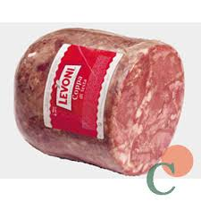 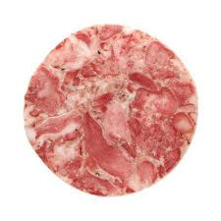 | 8.22

